Forsendur
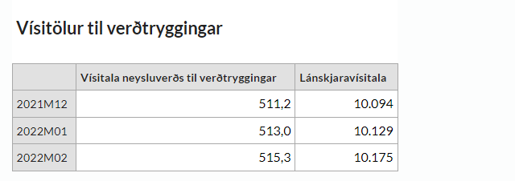
Reiknidagsetning (þ.e. útreikningur gildir frá) | 2022-09-01 | Vísitölur til útreiknings frá 1 næsta mánaðar skráð þegar hún er birt og hefur þá áhrif á útreikning verðstuðla.
Lánskjaravísitala | 10929 | 10960
Neysluvísitala | 553.5 | 555.1
 | 2022-09-01
 | 3.53% | 3.53% | Er ekki notað lengur
Vextir innan mánaðar | 0.29% | 0.29%
Áætluð birting vísitölu í næsta mánuði: |  | 2020-04-29
Reikniskjalið er verndað gegn breytingum öðrum en "Forsendum" og
er lykilorðið á vernduninni Fjarstyring |  | e
Útreikningur nýs mánaðar er reiknaður og vistaður undir heitinu "man" í möppu fyrir viðkomandi ár.

Birtingaráætlun Hagstofunnar...
0
2020-01-30 | 2020-01-30
2020-02-27 | 2020-02-27
2020-03-27 | 2020-03-27
2020-04-29 | 2020-04-29
2020-05-28 | 2020-05-28
2020-06-26 | 2020-06-26
2020-07-24 | 2020-07-24
2020-08-28 | 2020-08-28
2020-09-29 | 2020-09-29
2020-10-29 | 2020-10-29
2020-11-27 | 2020-11-27
2020-12-22 | 2020-12-22

